開発プロセス
開発プロセス
 | こちらは環境構築、コード品質、テスト要件の詳細資料です。 採点において重要な要件やアプリケーション全体を跨ぐ要件が記載していますので、十分に確認してください。 また赤字は応用要件になります。基本要件実装後に着手してください。
 | 項目 | 要件 | 詳細 | 留意点 | *参照1 README必要情報 | *参照2 README例
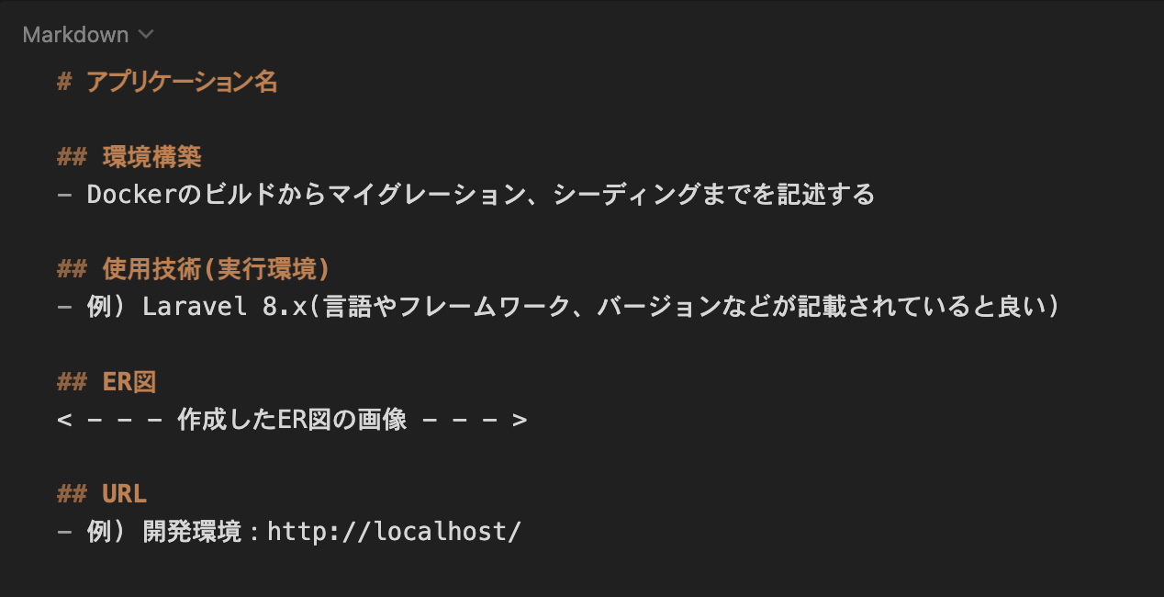
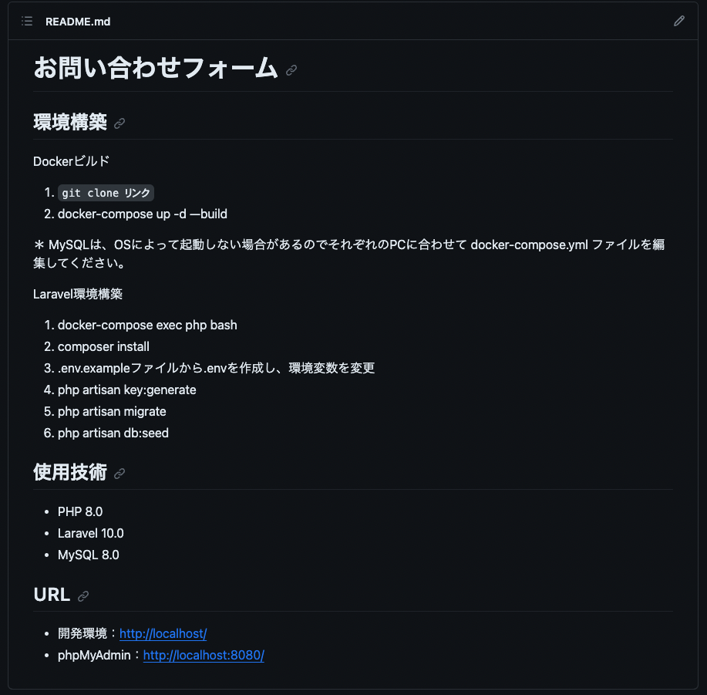
 | 環境構築 | READEME.mdを準備すること | 記載する情報については右記の参照1及び参照2を確認すること また必ず管理者ユーザー及び一般ユーザーのログイン情報を記載すること | READMEにログイン情報の記載がない場合は大きく減点される場合があるので，十分に気をつけること
 |  | 環境構築が可能であること | READEME.md に記載されている環境構築方法で環境構築できるか（マイグレーションまでが対象） | 採点者が環境構築できない場合は大きく減点される可能性があるので、十分に気をつけること
 |  | ER図が正常か | テーブルの表記やカーディナリティが適正に行われているか
 |  | マイグレーションが適正に行われているか | マイグレーションが実行でき、マイグレーションファイルとテーブル仕様書が一致しているか
 |  | ダミーデータが作成可能か | 下記の情報に対して、ダミーデータの作成が可能であること 1. ユーザー情報 管理者ユーザーと一般ユーザーのどちらも作成すること 2. 勤怠記録情報 出勤・退勤・休憩時間に関するダミーデータを作成する | ダミーデータの作成ができない場合は大きく減点される場合があるので，十分に気をつけること
 | コード品質 | インデント及び改行が整理できているか | 不要な改行や不適切なインデントが存在しないこと | プロジェクト概要に記載されたコーディング規約を参照すること
 |  | htmlのタグ構造が適当か | 見出しタグがh1から順番に階層構造になっているか | プロジェクト概要に記載されたコーディング規約を参照すること
 |  | htmlファイルにおいて適切なタグ構成になっているか | divタグの乱用、liやtable等要素に合わせたタグ当て等ができているか | プロジェクト概要に記載されたコーディング規約を参照すること
 |  | id名とclass名の命名が適正か | idとclass名がローマ字など英単語でないものが使われていないか、意味の伝わる命名になっているか等 | プロジェクト概要に記載されたコーディング規約を参照すること
 |  | 変数の命名が適正か | 意味のない命名をしない、ローマ字などの英単語ではないもので命名をしないなど | プロジェクト概要に記載されたコーディング規約を参照すること
 |  | 存在するコメントアウトが適正か | 必要のないコメントアウトが残っていないか、コメントアウトが過剰になっていないかなど | プロジェクト概要に記載されたコーディング規約を参照すること
 |  | 各ファイル名の記法が適正か | 各ファイル名の記法が以下のルールを守っているか モデル名：アッパーキャメル コントローラー名：アッパーキャメル フォームリクエスト名：アッパーキャメル マイグレーションファイル名：スネークケース シーディングファイル名：アッパーキャメル | プロジェクト概要に記載されたコーディング規約を参照すること
 |  | 機能要件の使用技術を遵守しているか | 認証やバリデーションなど、指定した技術以外で実装されていないか
 |  | クラスやファイルの読み込みは必要十分か | 使用していないクラスやファイルをuseで読み込んでいないか
 | テスト | PHPunitを用いたテストが用意されているか | 別シートの「テストケース一覧」に記載されている要件でテストが書かれているか

